VCS
 |  |  | Gamme VCS

Référence | Désignation | Caractéristiques | Image

VC400-Phone | VC400 avec Phone | MCU multipoint 4 sites intégré Caméra PTZ Zoom Optique 18x Sortie Double écran et partage de contenu Enregistrement local sur clé USB et replay Bande passante adaptative Resistance de 8% perte de paquets Comprend le codec VC400 ; la camera VCC18 PTZ ; le Phone VCP40, la télécommande VCR10, cable d'alimentation, cables | 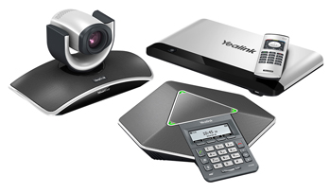
VC120-Phone | VC120 avec Phone | Caméra PTZ Zoom Optique 18x Sortie Double écran et partage de contenu Enregistrement local sur clé USB et replay Bande passante adaptative "Firewall transversal" intelligent Resistance de 8% perte de paquets Comprend le codec VC400 ; la camera VCC18 PTZ ; le Phone VCP40, la télécommande VCR10, cable d'alimentation, cables | 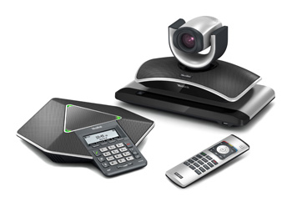
VC110-Phone | VC110 avec Phone | Codec et caméra tout en 1 avec téléphone de visioconférence Caméra PTZ Zoom 4x digital "Firewall tranversal" intelligent Enregistrement local sur clé USB et replay Sortie double écran Haute compatibilité et intercompatibilité | 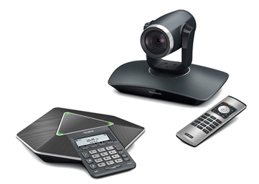
VC110-WirelessMicpod | VC110 avec Micpod sans fil | Codec et caméra tout en 1 avec microphone de visioconférence sans fil Caméra PTZ Zoom 4x digital "Firewall tranversal" intelligent Enregistrement local sur clé USB et replay Sortie double écran Haute compatibilité et intercompatibilité | 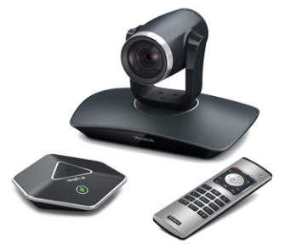

T49G
 |  |  | VISIOPHONE

Référence | Désignation | Caractéristiques | Image

VC400-Phone | VC400 avec Phone | Téléphone de vidéo collaboration révolutionnaire Ecran tactile 10 points LCD de 8'' 1280x800 Appel vidéo Full HD 1080p30 Caméra HD 2 mega pixel avec obturateur Bluetooth 4.0+ intégré Wifi (802,11a/b/g/n) intégré Sortie HDMI standard pour connection moniteur Ports USB 2.0 Enregistrement sur clé USB Jusqu'à 16 comptes IP Vidéoconférence 3 points conférence mixte audio et vidéo jusqu'à 5 point avec PSU | 